Hoja1
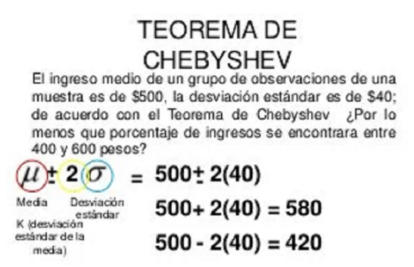
Metros | Niños | Frecuencia Absoluta | Frecuencia Relativa | Frecuencia Acumulada | M*FA | M^2*FA
1 | 2 | 2 | 0.0500 | 2 | 2 | 2
2 | 6 | 6 | 0.1500 | 8 | 12 | 24
3 | 10 | 10 | 0.2500 | 18 | 30 | 90
4 | 5 | 5 | 0.1250 | 23 | 20 | 80
5 | 10 | 10 | 0.2500 | 33 | 50 | 250
6 | 3 | 3 | 0.0750 | 36 | 18 | 108
7 | 2 | 2 | 0.0500 | 38 | 14 | 98
8 | 2 | 2 | 0.0500 | 40 | 16 | 128

a) Tabla de Frecuencia. Diagrama de Barras para las frecuencias absolutas, relativas y acumuladas.

b) Mediana, media aritmética, moda y cuartiles.

Mediana | 4.05
Media | 4.00
Moda | 5.00 | 3.00
Cuartiles | min |  | 1
 | primero | 10.0 | 3
 | mediana | 20.0 | 4
 | tercero | 30.0 | 5
 | max |  | 8

c) Varianza y desviación Estándar.

Varianza | 3.098
Des Estandar | 1.760

d) ¿Entre qué dos valores se encuentra, como mínimo, el 75% de las observaciones?
Teo Cherbyshev
Entre el | 7.5699431814
Hasta el | 0.53005681864

